华贸学院
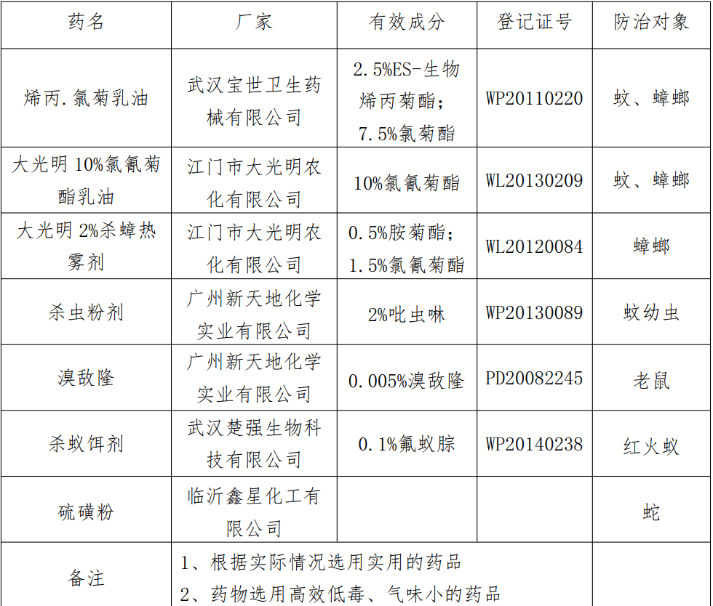
广州华南商贸职业学院2026年灭五害服务外包项目报价表
序号 | 项目名称 （消杀范围） | 服务期限 | 服务次数 | 单价（元） | 总价（元）
1 | 全校公共区域包括：(学生宿舍、教学楼、教师公寓、实训楼、饭堂外围公共区域【含绿化带】)及各栋楼宇内外进行全面消杀(寒暑假期间对学生宿舍楼室内进行消杀) | 2026年8月16日-2027年8月15日 | 42次
含税价 合计（大写）
备注：1.使用白蚁探测仪器对学院白蚁进行探查及灭治；
2、全院投放500个诱蚁箱，每月定期更换诱蚁箱药物；
3、对全院范围内的树木每月进行一次专用药物喷洒；
4、对所有建筑物外墙地沟缝每月进行一次药物防治；
5、对全校的公共区域及每栋每月进行药物防治；
6、所选药品为灭蚁清、白蚁粉、氰戎菊酯乳油、吡虫啉悬浮剂、毒死蜱、联苯菊酯悬浮剂等。
7、选用国家规定使用的消杀药品进行消杀， 科学、 合理、 安全用药，所用药剂须符合国家、 广东省相关安全、 环保标准及行业标准中的规定，并通过市爱国卫生运动办公室及其它上级部门的检测。 若因乙方所提供的药物不符合国家安全标准而受到相关部门的处罚或造成责任事故， 由乙方承担全部责任。
8、按照《广州市鼠虫害防治条例》 、 《广州市灭鼠杀虫服务行业管理办法》的有关要求及本合同、 附件《施工方案》 约定的材料、 服务标准以及作业流程，为甲方提供专业除害服务， 并填写有害生物防治施工服务纪录表作为当次服务的 凭据。
9、监督检查义务：参照《广州市灭鼠杀虫服务行业管理办法》中“接受采购人及相关政府主管部门的监督检查”的通行规定。
10、迎检配合要求：明确投标人须配合学校迎接市区属地检查，提供消杀记录、监测报告、台账等资料。

